RF#001
 |  |  |  |  |  |  | REPORTE DE MANTENIMIENTO CENTROS DE GENERACIÓN

FECHA: 25 DE OCTUBRE DE 2018 |  |  |  |  |  |  |  |  | CÓDIGO: FO-GE-033 |  |  |  |  |  |  |  |  | VERSIÓN: 01
PROCESO: GENERACIÓN DE ENERGÍA |  |  |  |  |  |  |  |  |  |  |  |  | PÁGINA: 1 DE 1

No Reporte |  |  |  | Tipo de Mantenimiento: |  |  |  |  |  |  |  |  |  |  |  |  |  |  |  | Fecha:
1 |  |  |  |  | Preventivo |  |  | Correctivo |  |  |  |  |  |  | Verificación |  |  |  |  | 6-Sep-26
INFORMACIÓN DEL EQUIPO
Equipo |  | GRUPO ELECTROGENO A GAS 1501 KW |  |  |  |  |  |  |  |  |  |  |  |  | Código |  | CPW-07
Marca |  | JENBACHER |  |  |  |  |  | Modelo |  | J 320 GS-C1851 |  |  |  |  |  | Serial |  | 1060033
Ubicación |  |  | COLOMBIA-COSTAYACO |  |  |  |  |  | Responsable del equipo |  |  |  |  | Tecnico de O&M
Usuario |  |  | GRAN TIERRA ENERGY |  |  |  |  |  |  |  | Horas del equipo |  |  |  | 2,154
TRABAJO REALIZADO
ANTECEDENTES
El generador JENBACHER CPW-07 se encontraba operando en modo isla cuando se presentó un incremento súbito de carga, ocasionando una condición de sobrecarga. Como consecuencia, el generador salió de operación por activación del shutdown de protección por sobrecarga.
DESCRIPCION DE LA FALLA
Como consecuencia del incremento abrupto de carga, el sistema de protección del generador detectó la condición anormal y actuó de manera automática, generando el shutdown por sobrecarga y provocando la salida del equipo de operación. Durante el evento también se evidenció una oscilación en el comportamiento del equipo y una condición de potencia inversa asociada al momento de la salida.
ANALISIS DE LA FALLA:
El aumento repentino de la demanda produjo una respuesta transitoria del grupo electrógeno, incrementando de manera significativa la potencia de salida y generando una condición de sobrecarga. Ante esta situación, el sistema de control y protección del generador detectó que los parámetros de operación alcanzaron una condición que podía comprometer la estabilidad y seguridad del equipo, por lo cual se produjo la actuación de la protección correspondiente y se ejecutó el shutdown por sobrecarga.
ACCIONES CORRECTIVAS / PREVENTIVAS:
SISTEMA INTERVENIDO:
Electrónico |  |  |  |  |  | Eléctrico |  |  | Hidráulico |  |  |  |  |  | Neumático |  |  |  | Mecánico
Se efectuó la revisión de las alarmas y eventos registrados en el sistema de control, verificando la condición de disparo asociada a la sobrecarga. Asimismo, se realizó una inspección general de los principales parámetros operativos y eléctricos del generador, con el propósito de identificar posibles condiciones anormales que pudieran haber contribuido a la salida del equipo.

HORAS ULTIMO MANTENIMIENTO

PARTES CAMBIADAS O REPARADAS
PRUEBAS DE FUNCIONAMIENTO:
se realizan pruebas con carga y opera estable por 7 horas y vuelve a presentar oscilacion de la carga al momento de superar los 600 Kw, se procede a revisar intercooler y se encuentra con obstruccion por deterioro.
ACCIONES DE MEJORA
Ítem | Descripción |  |  |  |  |  |  |  |  |  |  | Responsable |  |  |  | Fecha |  | Cumplimiento |  |  | Seguimiento
1 |  |  |  |  |  |  |  |  |  |  |  |  |  |  |  |  |  | _ |  |  | _
2 | _ |  |  |  |  |  |  |  |  |  |  | _ |  |  |  | _ |  | _ |  |  | _

Responsable del Mantenimiento: |  |  |  |  |  |  |  |  |  |  |  |  |  |  | David Cornejo
 |  |  |  |  |  |  | REPORTE DE MANTENIMIENTO CENTROS DE GENERACIÓN

FECHA: 25 DE OCTUBRE DE 2018 |  |  |  |  |  |  |  |  | CÓDIGO: FO-GE-033 |  |  |  |  |  |  |  |  | VERSIÓN: 01
PROCESO: GENERACIÓN DE ENERGÍA |  |  |  |  |  |  |  |  |  |  |  |  | PÁGINA: 1 DE 2

Si considera necesario inserte la evidencia fotografica que considere necesaria
Grafica salida por sobrecarga
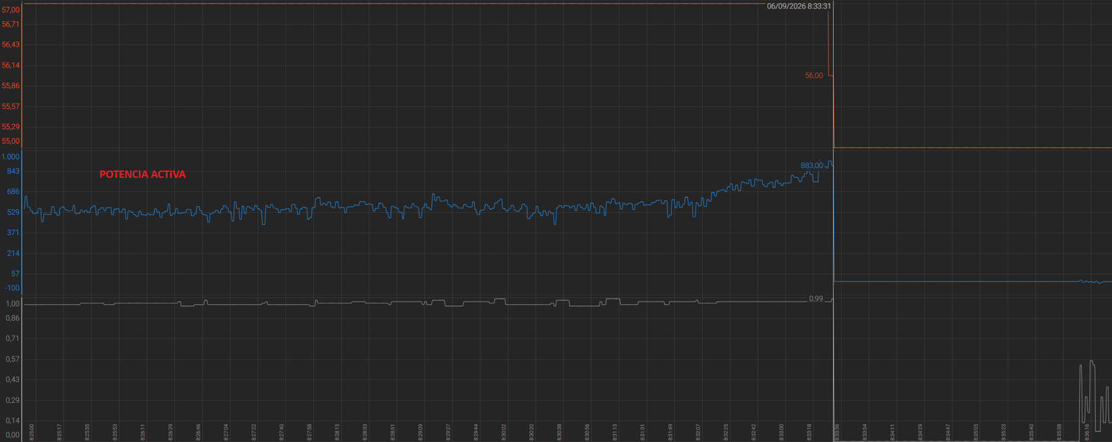

Alarma presentada en el equipo

OBSERVACIONES
- Se desmonto válvula turbo bypass y se realizó limpieza en la parte interna; pendiente instalar facilidad de compushet para tormar presión a la entrada de intercooler, dejándose facilidad de conexión con un tapón de 1/4 npt; mientras llega el repuesto que fue enviado con la carcasa de admisión averiada a Bucaramanga para su respectiva reparación y/o fabricación.

Responsable del Mantenimiento: |  |  |  |  |  |  |  |  |  |  |  |  |  |  | David Cornejo
_

